画面部品情報
アプリ課題(2025） |  |  | 画面ID | 画面名 |  |  |  | 作成日 | 作成者 | 更新日 | 更新者
 |  |  | 001_SideBarHeader | メニュー(サイドバー＆ヘッダー) |  |  |  | 2024-12-31 | 福田 | 2025-07-21 | 福田

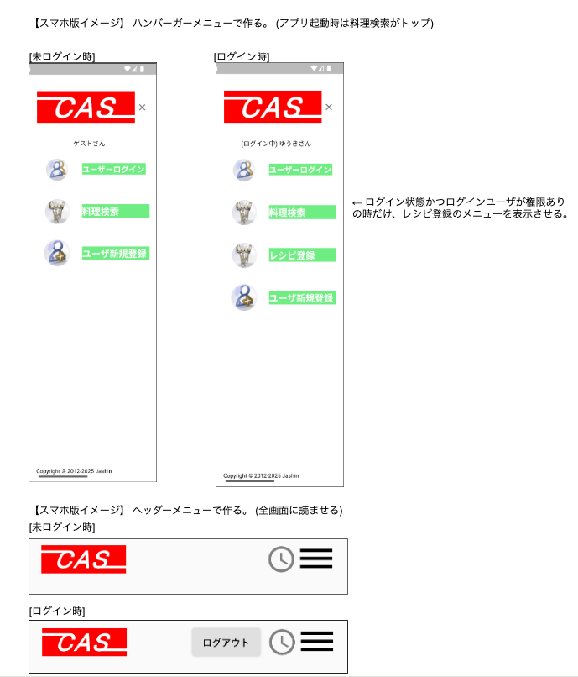
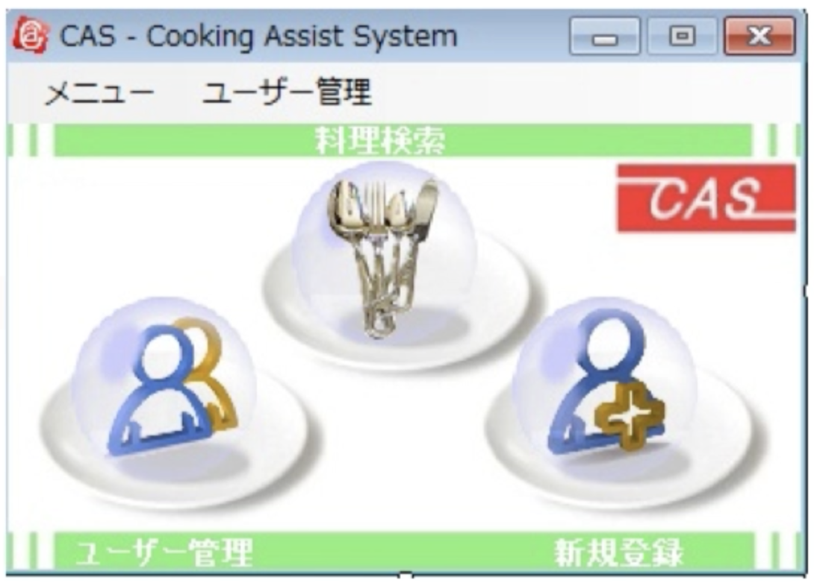
 | 1.【画面イメージ】
 | 【初期表示】（VB.NET)

 | 2.【機能概要】
 | ハンバーガーメニューで、ユーザログイン、料理検索、レシピ登録（ログイン状態かつログインユーザが権限ありの時）、ユーザ新規登録などを表示させる。 ヘッダー項目で全画面に読み込ませるものとして、ログインユーザ名（未ログイン時はゲストさん）、ログアウト機能、閲覧履歴機能（直近で閲覧した料理一覧）も表示させる。

 | 3.【前の画面より受け取ったパラメータ】
 | パラメータ名 | データ型 | 桁数

 | 4.【イベント情報】
 | （ヘッダーーメニュー内）
 | イベント名 | 処理概要
 | 初期表示時 | cookie(セッションストレージ）内よりユーザIDを取得できた場合は、ユーザログイン中となる。 また、ユーザIDを元に「名前」、「編集権限モード」を取得する。
 | CAS（ロゴ）をクリック時 | クリック時にトップ画面（「02_料理検索」）を開く。
 | ログアウトボタンをクリック時 | ユーザログイン中のみ表示。 ログインユーザ情報のセッションを削除して、ゲスト扱いにする。
 | 時計マークをクリック時 | ユーザログイン中のみ表示。 クリック時に「15_直近で閲覧した料理一覧」画面を開く。
 | ハンバーガーメニューをクリック時 | 画面全体にハンバーガーメニューを表示させる。

 | （ハンバーガーメニュー内）
 | イベント名 | 処理概要
 | 初期表示時 | ヘッダーメニューで取得した変数.ユーザログイン中フラグ、変数.編集権限モードの内容を元に、レシピ登録のリンクを表示・非表示を切り替えること。
 | ユーザログインのリンクをクリック時 | クリック時に「06_ユーザログイン」画面を開く。
 | 料理検索のリンクをクリック時 | クリック時に「03_料理検索結果」画面を開く。
 | レシピ登録のリンクをクリック時 | ユーザログイン中かつログインユーザが権限ありの時のみ表示。 クリック時に「16_レシピ登録画面」画面を開く。
 | ユーザ新規登録のリンクをクリック時 | クリック時に「05_ユーザ新規登録」画面を開く。

 | 5.【フォーム情報】 |  |  |  | 6.【DB情報】
 | （ハンバーガーメニュー内）
 | 項目名 | 部品 | 備考 |  | 取得元テーブル | 取得列 | データ型 | 桁数 | 備考
 | ユーザログイン | アイコン
 |  | リンクボタン | クリック時に「06_ユーザログイン」画面を開く。
 | (ユーザ名) | ラベル | cookie(セッションストレージ）内のユーザIDを元に「ユーザ情報.名前」が取得できた場合は、以下のように表示を切り替える。 ・ユーザログイン中→（ユーザ名）さん ・未ログイン→ ゲストさん | ※ヘッダーメニュー内 より移動 | cookie(セッションストレージ） ユーザ情報 ユーザ情報 | ユーザID ユーザID 名前 | 文字列 文字列 文字列 | 32桁 32桁 10桁 | ユーザ情報.ユーザID = cookie(セッションストレージ).ユーザIDより、ユーザ情報.名前を取得する。
 | 料理検索 | アイコン
 |  | リンクボタン | クリック時に「03_料理検索結果」画面を開く。
 | レシピ登録 | アイコン
 |  | リンクボタン | ユーザログイン中かつログインユーザが権限あり(1)の時のみ表示。 クリック時に「16_レシピ登録画面」画面を開く。 |  | cookie(セッションストレージ） ユーザ情報 ユーザ情報 | ユーザID ユーザID 編集権限モード | 文字列 文字列 数値 | 32桁 32桁 1桁 | ユーザ情報.ユーザID = cookie(セッションストレージ).ユーザIDより、ユーザ情報.編集権限モードを取得する。
 | ユーザ新規登録 | アイコン
 |  | リンクボタン | クリック時に「05_ユーザ新規登録」画面を開く。

 | （ヘッダーーメニュー内）
 | 項目名 | 部品 | 備考 |  | 取得元テーブル | 取得列 | データ型 | 桁数 | 備考
 |  | アイコン | 項目名の画像を使用する。
 |  | リンクボタン | アイコンを含んだイメージリンクボタン。 クリック時にトップ画面（「02_料理検索」）を開く。
 | ログアウト | ボタン | ユーザログイン中のみ表示。 ユーザ情報のセッションを削除して、ゲスト扱いにする。 |  | cookie(セッションストレージ） | ユーザID | 文字列 | 32桁 | cookie(セッションストレージ).ユーザIDを削除し、名前を表示しないようにする。
 |  | アイコン | 項目名の画像を使用する。
 |  | リンクボタン | ユーザログイン中のみ表示。 クリック時に「15_直近で閲覧した料理一覧」画面を開く。 （ユーザIDを渡す）
 |  | ハンバーガーメニュー | 画面全体にハンバーガーメニューを表示させる。

編集用
【スマホ版イメージ】 ハンバーガーメニューで作る。 (アプリ起動時は料理検索がトップ) |  | 【スマホ版イメージ】 ハンバーガーメニューで作る。 (アプリ起動時は料理検索がトップ)
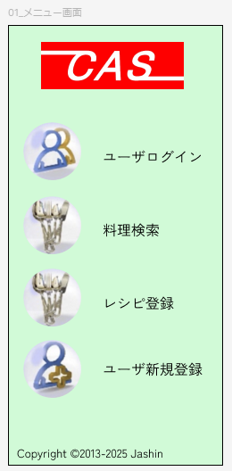
 |  | [未ログイン時] | [ログイン時]

 | ← ログイン状態かつログインユーザが権限あり の時だけ、レシピ登録のメニューを表示させる。 |  |  | ← ログイン状態かつログインユーザが権限あり の時だけ、レシピ登録のメニューを表示させる。

【スマホ版イメージ】 ヘッダーメニューで作る。 (全画面に読ませる)
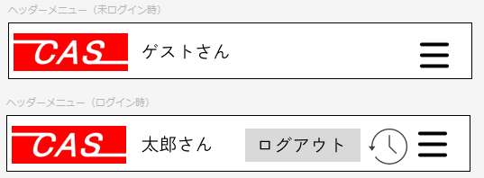

 |  | 【スマホ版イメージ】 ヘッダーメニューで作る。 (全画面に読ませる)
 |  | [未ログイン時]

 |  | [ログイン時]

